Indice
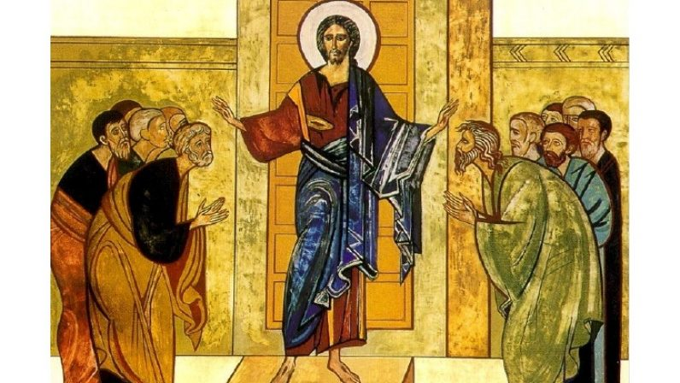 | Indice
code
Index
Index Web
cantosJS
Find
html
SANTO PALOMERAS 65
SANTO MELODÍA HEBRAICA
SANTO 1988
DICE EL SEÑOR A MI SEÑOR
DICHOSO EL HOMBRE
MARIA, MADRE MÍA

